CasoDePrueba1
EJECUCION 1 | CASO DE PRUEBA INICIAL
 | Id de Caso |  |  |  | CP001
 | Nombre de Caso de prueba |  |  |  | Prueba API - Crear Usuario
 | Estado del Caso de Prueba |  |  |  | Nuevo
 | Responsable |  |  |  | Breiner Gustavo Rojas Sarabia
 | Objetivo |  |  |  | Que el sistema permita registrar un nuevo Usuario
 | Precondiciones |  |  |  | Haber ingresado al sistema con credenciales de administrador
 | Escrito por: |  |  |  | Breiner Gustavo Rojas Sarabia
 | Fecha de Creación |  |  |  | 2025-09-10
 | Fecha Ejecución |  |  |  | 2025-09-10
 | N° | Paso a Paso |  |  | Resultado Esperado |  | Mensaje | Evaluación |  | Evidencia (parte inferior)
 |  |  |  |  |  |  |  | Si | No
 | 1 | 1- El administrador debe ir a la opcion "Usuarios" y hacer clic |  |  | Modulo de usuario |  |  | X |  | EV01
 | 2 | 2- Debe hacer clic al boton "Registar" |  |  | Formulario |  |  | X |  | EV02
 | 3 | 3- Debe llenar todos los campos |  |  | Caja de texto |  |  | X |  | EV03
 | 4 | 4- Debe hacer clic en el boton "Guardar" |  |  | Mensaje de guardado |  |  | X |  | EV04
 | 5 | 5- Debe hacer clic en "Aceptar" |  |  | Listas de usuarios |  |  | X |  | EV05
 | Resultado esperado del caso de prueba |  |  |  | EL sistema permite realizar el registro de un nuevo Usuario |  |  |  |  | Resultado
 | campos |  | Numero de documneto | Nombres |  | Apellidos |  | Direccion |  | Correo electronico | numero de telefono | Fecha de Nacimiento | Contraseña | Tipo de documento | Rol
 | ejemplo |  | 1021364 | Ariel Andres |  | Iseda Martinez |  | CR 20 # 22-66 |  | ari@hotmail.com | 3102456987 | 1997-10-04 | 123456 | 1 | 1

 | Tipo campo |  | string | string |  | string |  | string |  | string | string | date | string | int | int
 | Restricción |  | N/A | N/A |  | N/A |  | N/A |  | Email | N/A | N/A | N/A | N/A | N/A
 | Valor por defecto |  | N/A | N/A |  | N/A |  | N/A |  | N/A | N/A | N/A | N/A | N/A | N/A
 | Permite modificar |  | SI | SI |  | SI |  | SI |  | SI | SI | SI | SI | NO | NO
 | Obligatoriedad |  | SI | SI |  | SI |  | SI |  | SI | SI | SI | SI | SI | SI
 | EVIDENCIAS
EJECUCION 1 | N° | Paso a Paso |  | 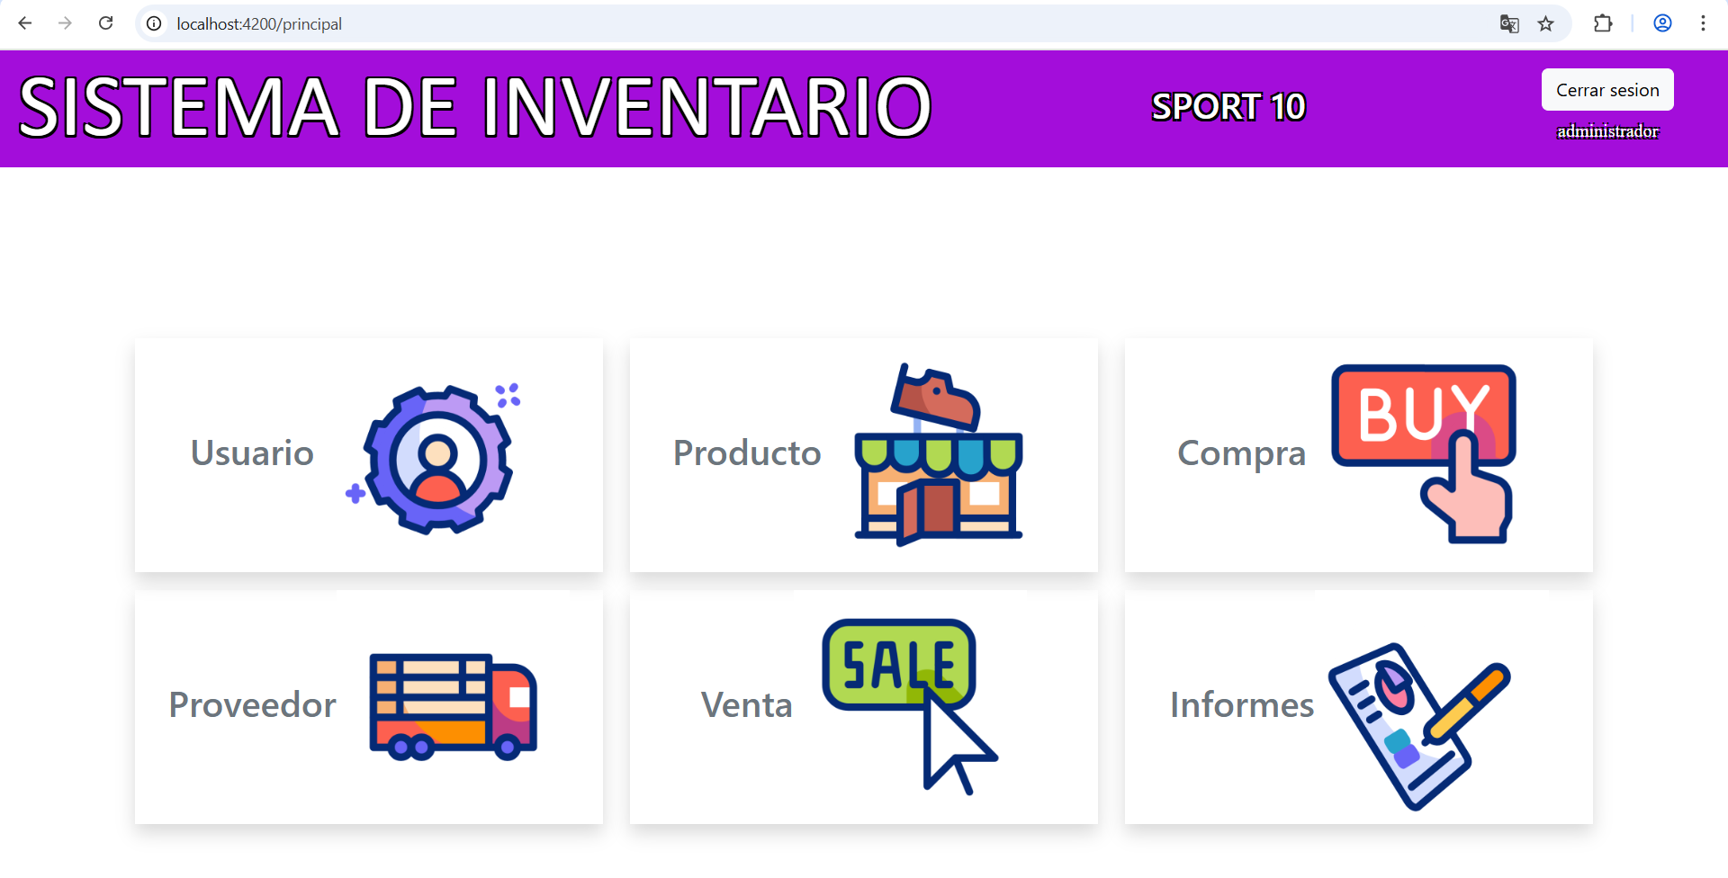
 | EV01 | 1- El administrador debe ir a la opcion "Usuarios" y hacer clic

 | EV02 | 2- Debe hacer clic al boton "Nuevo usuario" |  | 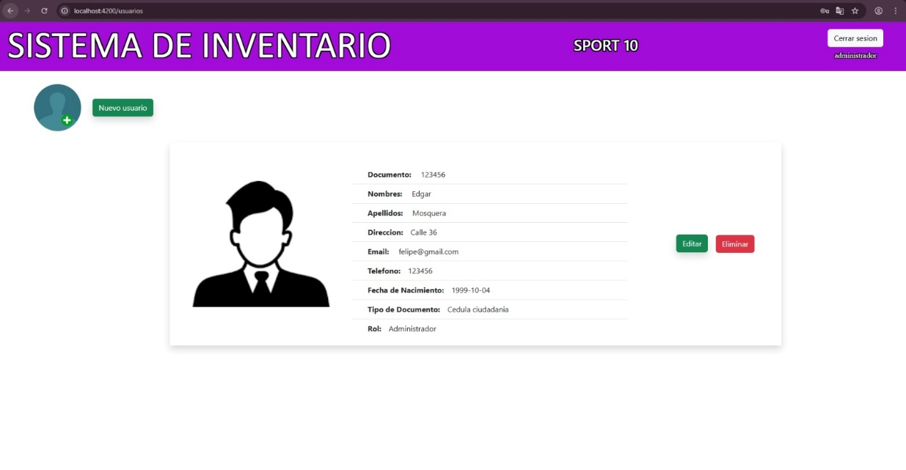

 | EV03 | 3- Debe llenar todos los campos |  | 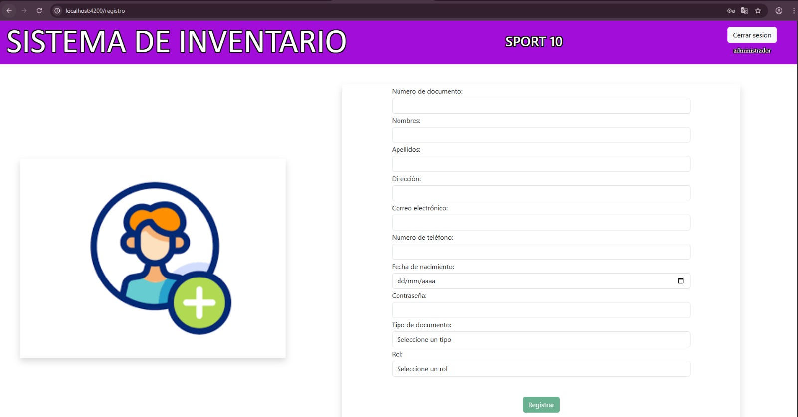

 | EV04 | 4- Debe hacer clic en el boton "Registrar" |  | 

 | EV05 | 6. Se debe dar clic en aceptar

 | RESULTADO | EL sistema permite realizar el registro de un nuevo proveedor

CasoDePrueba2
EJECUCION 1 | CASO DE PRUEBA INICIAL
 | Id de Caso |  |  |  | CP002
 | Nombre de Caso de prueba |  |  |  | Prueba API - Mostrar lista de Usuarios
 | Estado del Caso de Prueba |  |  |  | Nuevo
 | Responsable |  |  |  | Breiner Gustavo Rojas Sarabia
 | Objetivo |  |  |  | Que el sistema muestre la lista de usuarios registrados
 | Precondiciones |  |  |  | Haber ingresado al sistema con credenciales de administrador
 | Escrito por: |  |  |  | Breiner Gustavo Rojas Sarabia
 | Fecha de Creación |  |  |  | 2025-09-10
 | Fecha Ejecución |  |  |  | 2025-09-10
 | N° | Paso a Paso |  |  | Resultado Esperado |  | Mensaje | Evaluación |  | Evidencia (parte inferior)
 |  |  |  |  |  |  |  | Si | No
 | 1 | 1- El administrador debe ir a la opcion "Usuarios" y hacer clic |  |  | Modulo de proveedor |  |  | X |  | EV01
 | 2
 | Resultado esperado del caso de prueba |  |  |  | EL sistema muestra la lista de usuarios registrados |  |  |  |  | Resultado
 | campos |  | N/A | N/A |  | N/A |  | N/A |  | N/A
 | ejemplo |  | N/A | N/A |  | N/A |  | N/A |  | N/A

 | Tipo campo |  | N/A | N/A |  | N/A |  | N/A |  | N/A
 | Restricción |  | N/A | N/A |  | N/A |  | N/A |  | N/A
 | Valor por defecto |  | N/A | N/A |  | N/A |  | N/A |  | N/A
 | Permite modificar |  | N/A | N/A |  | N/A |  | N/A |  | N/A
 | Obligatoriedad |  | N/A | N/A |  | N/A |  | N/A |  | N/A
EJECUCION 1 | EVIDENCIAS
 | N° | Paso a Paso
 | EV01 | 1. Debe ir a la opcion usuario y dar clic

 | RESULTADO | EL sistema muestra la lista de proveedores registrados |  | 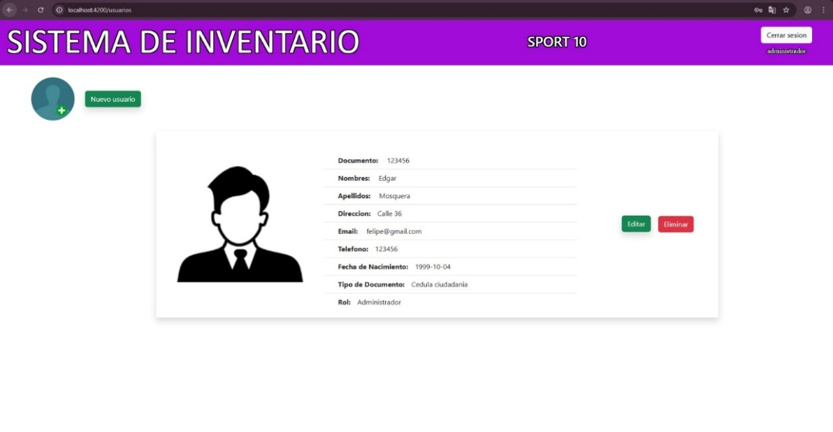

CasoDePrueba3
EJECUCION 1 | CASO DE PRUEBA INICIAL
 | Id de Caso |  |  |  | CP003
 | Nombre de Caso de prueba |  |  |  | Prueba API - Actualizar Usuario
 | Estado del Caso de Prueba |  |  |  | Nuevo
 | Responsable |  |  |  | Breiner Gustavo Rojas Sarabia
 | Objetivo |  |  |  | Que el sistema permita actualizar los datos de un usuario registrado
 | Precondiciones |  |  |  | Haber ingresado al sistema con credenciales de administrador
 | Escrito por: |  |  |  | Breiner Gustavo Rojas Sarabia
 | Fecha de Creación |  |  |  | 2025-09-10
 | Fecha Ejecución |  |  |  | 2025-09-10
 | N° | Paso a Paso |  |  | Resultado Esperado | Mensaje | Evaluación |  | Evidencia (parte inferior)
 |  |  |  |  |  |  | Si | No
 | 1 | 1. Debe ir a la opcion Usuarios y dar clic |  |  | Modulo de proveedor |  | X |  | EV01
 | 2 | 2. Debe ir a la fila donde esta el usuario y dar clic en editar |  |  | Formulario para actualizar datos de proveedor |  | X |  | EV02
 | 3 | 3.Debe editar los campos que desea actualizar (Celular, email,direccion) y dar clic en actualizar 4.Debe dar clic en aceptar |  |  | Formulario para actualizar datos |  | X |  | EV03
 | 4 | 4.Debe dar clic en aceptar |  |  | Ventana de confirmacion de actualizacion de datos |  | X |  | EV04
 | 5 | 5. Debe dar clic nuevamente en aceptar |  |  | Lista de usuarios con actualizaciones |  | X |  | EV05
 | Resultado esperado del caso de prueba |  |  |  | EL sistema debe permitir actualizar los datos del registros y guardarlos en la base de datos |  |  |  | Resultado
 | campos |  | Nombres |  | Apellidos | Direccion |  | numero de telefono | Rol
 | ejemplo |  | Ariel Andres |  | Iseda Martinez | CR 20 # 22-66 |  | 3102456987 | 1

 | Tipo campo |  | string |  | string | string |  | string | int
 | Restricción |  | N/A |  | N/A | N/A |  | N/A | N/A
 | Valor por defecto |  | N/A |  | N/A | N/A |  | N/A | N/A
 | Permite modificar |  | SI |  | SI | SI |  | SI | NO
 | Obligatoriedad |  | SI |  | SI | SI |  | SI | SI
EJECUCION 1 | EVIDENCIAS
 | N° | Paso a Paso
 | EV01 | 1. Debe ir a la opcion proveedor y dar clic

 | EV02 | 2. Debe ir a la fila donde esta el proveedor y dar clic en editar |  | 

 | EV03 | 3.Debe editar los campos que desea actualizar (Nombre; Apellido,direccion) |  | 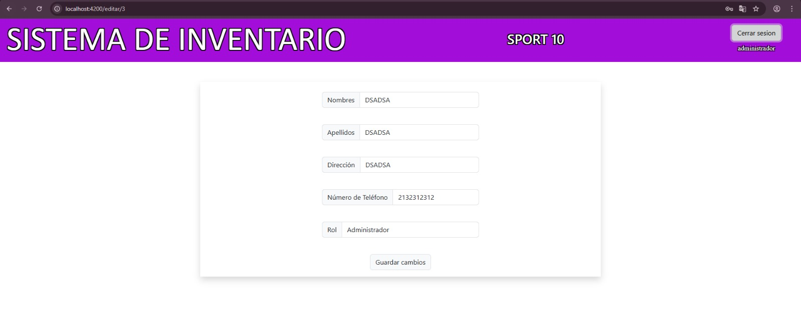

 | EV04 | 4.Debe dar clic en "Guardar cambios"

 | EV05 | 5. Debe dar clic nuevamente en aceptar

 | RESULTADO | EL sistema debe permitir actualizar los datos del registros y guardarlos en la base de datos

